Лист2
Запрещающие знаки
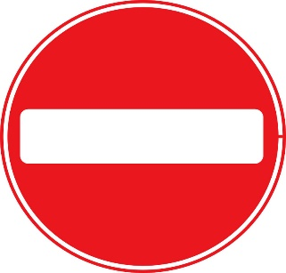 | "Въезд запрещен" | Запрещается въезд всех транспортных средств в данном направлении
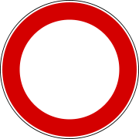 | "Движение запрещено" | Запрещается движение всех транспортных средств

